상품제안서
VIP골드 네임텍set | 상품코드: S14162

 |  |  |  |  |  |  | 02-713-8555 | www.synergygift.co.kr
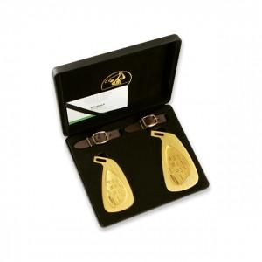

【상세/제작정보】

【인쇄/포장옵션】 | 금판레이저 / 포장지포장

【공급단가】 | 수량 | 5~ | 30~ | 50~ | 100~ | 500~
*VAT별도 | 단가 | 71,500원 | 70,400원 | 68,750원 | 66,000원 | 63,250원

【상품 URL】 | https://www.synergygift.co.kr:443/src/goods_detail.php?gdno=5700

